РАЗМЕРЫ ФИЛЬТРОВ
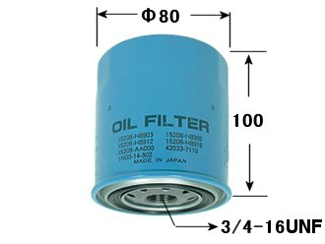
PIAA OIL FILTER | Перепускной клапан | Высота, мм | Внешний диаметр, мм | Резьба (винтовой диаметр)
AA12 | есть | 92 | 76 | 3/4-16UNF
AH7 | есть | 65 | 65.2 | M20x1,5
AH8 | есть | 85 | 65.2 | M20X1,5
AM3 | есть | 124.5 | 102 | M26x1,5
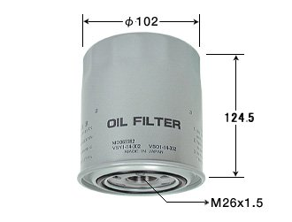
AN3 | нет | 100 | 80 | 3/4-16UNF
AN5 | нет | 130.5 | 93 | 3/4-16UNF
AN6 | нет | 90 | 65.2 | 3/4-16UNF
AN7 | есть | 70 | 65.2 | M20x1,5
AN9 | есть | 130.5 | 93 | 1-12UNF
AS2 | есть | 65 | 65.2 | 3/4-16UNF
AT10 | есть | 90 | 65.2 | 3/4-16UNF
AT11 | есть | 100 | 74 | 3/4-16UNF
AT15 | нет | 80 | 70 | 28.5
AT16 | нет | 54.5 | 60 | 28.5
AT17 | нет | 65 | 70 | 28.5
AT18 | нет | 112 | 71 | 28
AT6 | есть | 75 | 65.2 | 3/4-16UNF
AT7 | есть | 85 | 74 | 3/4-16UNF
AT9 | есть | 120 | 100 | M24x1,5

3/4-16 UNF — дюймовая резьба диаметром 3/4 дюйма и с шагом 16 ниток (витков) на дюйм. Если перевести дюймовые размеры этой резьбы в миллиметры, то получим диаметр 19,05 мм и шаг 1,5875мм.

